Дефект 1
Название | Онлайн вход в систему
№ дефекта | 1 | № тест-кейса | 1
Проект | Портал детского сада | Компонент | Enter
Статус | Closed | Номер версии | 2
Важность: | Blocker | Приоритет: | High
Назначен на | 2020-05-06 | Автор | Яранцев
Описание | Шаги воспроизведения тест-кейс 1 1 Запустить приложение RADStudio 2 Запустить проект Project 1 3 Нажать кнопку F5, либо запустить приложение 4 Нажать на кнопку "Запись" 5 Поле "Номер телефона" заполняем буквами 6 Нажмем кнопку "Далее". Ожидаемый результат: Не нажимается кнопка "Далее" и ожидается корректная(цифрами) запись "Номера телефона" Наблюдаемый результат: Переход на следующую вкладку 7 Поле "Желаемая дата" заполняем буквами 8 Нажмем кнопку "Записаться". Ожидаемый результат: Не нажимается кнопка "Записаться" и ожидается корректная(цифрами) запись "Желаемая дата" Наблюдаемый результат: Запись к врачу
Вложения | 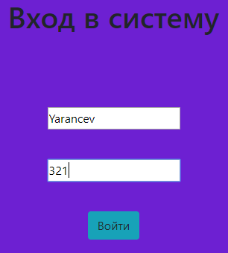

Дефект 2
Название | Регистрация группы
№ дефекта | 2 | № тест-кейса | 2
Проект | Портал детского сада | Компонент | Addgroup
Статус | Closed | Номер версии | 2
Важность: | Blocker | Приоритет: | High
Назначен на | 2020-05-06 | Автор | Яранцев
Описание | Шаги воспроизведения тест-кейс 2 1 Запустить приложение RADStudio 2 Запустить проект Project 1 3 Нажать кнопку F5, либо запустить приложение 4 Нажать на кнопку "Регистрация" 5 Поля "E-mail", "Пароль", "Фамилия", "Имя" и "СНИЛС" оставляем пустыми (без значений) 6 Нажмем кнопку "Зарегистрироваться". Ожидаемый результат: Выводится ошибка "Не все поля заполнены!" Наблюдаемый результат: Переход ко вкладке "Вход"
Вложения | 